F_de_veiculo
GOVERNO DO DISTRITO FEDERAL SECRETARIA DE ESTADO DA SEGURANÇA PÚBLICA E DA PAZ SOCIAL SUBSECRETARIA DE GESTÃO DA INFORMAÇÃO

SÉRIE HISTÓRICA DO FURTO DE VEÍCULO NO DF

DSC_CIDADE_SEM_CEP | 2000 |  | 2001 |  | 2002 |  | 2003
 | Registros de Ocorrências | Taxa 100 mil hab. | Registros de Ocorrências | Taxa 100 mil hab. | Registros de Ocorrências | Taxa 100 mil hab. | Registros de Ocorrências | Taxa 100 mil hab.
RA 01_BRASILIA | 2532 | 1276.1 | 2593 | 1299.5 | 2334 | 1163.2 | 2665 | 1320.7
RA 02_GAMA | 295 | 225.9 | 382 | 291.4 | 417 | 316.9 | 415 | 314.2
RA 03_TAGUATINGA | 1425 | 585.0 | 1537 | 606.7 | 1308 | 496.3 | 1572 | 573.5
RA 04_BRAZLANDIA | 34 | 64.5 | 54 | 101.6 | 32 | 59.7 | 21 | 38.8
RA 05_SOBRADINHO | 243 | 188.7 | 270 | 199.6 | 227 | 159.8 | 193 | 129.4
RA 06_PLANALTINA | 109 | 74.1 | 199 | 133.2 | 202 | 133.2 | 183 | 118.8
RA 07_PARANOA | 48 | 87.4 | 118 | 215.4 | 85 | 155.6 | 53 | 97.2
RA 08_NUCLEO BANDEIRANTE | 220 | 603.2 | 257 | 691.9 | 233 | 616.0 | 231 | 599.7
RA 09_CEILANDIA | 390 | 113.4 | 559 | 159.9 | 637 | 179.4 | 731 | 202.7
RA 10_GUARA | 352 | 305.1 | 350 | 296.9 | 327 | 271.6 | 285 | 231.7
RA 11_CRUZEIRO | 132 | 206.6 | 109 | 166.6 | 97 | 144.8 | 91 | 132.6
RA 12_SAMAMBAIA | 114 | 69.4 | 147 | 87.7 | 149 | 87.1 | 197 | 112.9
RA 13_SANTA MARIA | 34 | 34.5 | 39 | 38.8 | 35 | 34.2 | 89 | 85.3
RA 14_SAO SEBASTIAO | 42 | 65.3 | 46 | 68.4 | 35 | 49.8 | 36 | 48.9
RA 15_RECANTO DAS EMAS | 55 | 59.0 | 53 | 55.3 | 42 | 42.7 | 65 | 64.4
RA 16_LAGO SUL | 82 | 291.4 | 85 | 300.6 | 71 | 249.9 | 55 | 192.6
RA 17_RIACHO FUNDO | 94 | 227.0 | 46 | 105.1 | 50 | 108.2 | 73 | 149.4
RA 18_LAGO NORTE | 19 | 64.4 | 19 | 62.2 | 33 | 104.4 | 34 | 103.9
RA 19_CANDANGOLANDIA | 50 | 319.8 | 38 | 242.6 | 27 | 172.1 | 56 | 356.2
TOTAL | 6270 | 305.7 | 6901 | 329.3 | 6341 | 296.0 | 7045 | 321.7
Fonte: Banco Millenium - GEPAD/COOCOLETRA/SGI/SSPDF

GOVERNO DO DISTRITO FEDERAL SECRETARIA DE ESTADO DA SEGURANÇA PÚBLICA E DA PAZ SOCIAL SUBSECRETARIA DE GESTÃO DA INFORMAÇÃO

SÉRIE HISTÓRICA DO FURTO DE VEÍCULO NO DF

DSC_CIDADE_SEM_CEP | 2004 |  | 2005 |  | 2006 |  | 2007
 | Registros de Ocorrências | Taxa 100 mil hab. | Registros de Ocorrências | Taxa 100 mil hab. | Registros de Ocorrências | Taxa 100 mil hab. | Registros de Ocorrências | Taxa 100 mil hab.
RA 01_BRASILIA | 2301 | 1134.0 | 2511 | 1230.5 | 3043 | 1482.9 | 2740 | 1327.8
RA 02_GAMA | 625 | 471.3 | 654 | 491.3 | 436 | 326.2 | 397 | 295.9
RA 03_TAGUATINGA | 1571 | 551.0 | 1265 | 426.6 | 1515 | 491.1 | 1489 | 464.1
RA 04_BRAZLANDIA | 15 | 27.5 | 20 | 36.3 | 28 | 50.4 | 42 | 74.9
RA 05_SOBRADINHO | 230 | 146.8 | 239 | 145.3 | 283 | 163.8 | 248 | 136.7
RA 06_PLANALTINA | 118 | 75.5 | 96 | 60.5 | 110 | 68.2 | 111 | 67.8
RA 07_PARANOA | 45 | 82.7 | 85 | 156.7 | 103 | 190.3 | 61 | 113.0
RA 08_NUCLEO BANDEIRANTE | 246 | 627.1 | 148 | 370.4 | 196 | 481.7 | 195 | 470.6
RA 09_CEILANDIA | 889 | 242.6 | 856 | 230.0 | 833 | 220.3 | 802 | 208.8
RA 10_GUARA | 340 | 270.6 | 411 | 320.1 | 610 | 465.1 | 437 | 326.2
RA 11_CRUZEIRO | 133 | 189.3 | 155 | 215.4 | 204 | 276.8 | 169 | 223.9
RA 12_SAMAMBAIA | 160 | 89.9 | 204 | 112.3 | 207 | 111.7 | 285 | 150.7
RA 13_SANTA MARIA | 86 | 80.9 | 79 | 73.0 | 85 | 77.1 | 117 | 104.1
RA 14_SAO SEBASTIAO | 47 | 61.1 | 43 | 53.4 | 109 | 129.5 | 77 | 87.5
RA 15_RECANTO DAS EMAS | 60 | 57.9 | 74 | 69.6 | 96 | 87.9 | 164 | 146.3
RA 16_LAGO SUL | 96 | 334.6 | 79 | 274.0 | 65 | 224.4 | 52 | 178.6
RA 17_RIACHO FUNDO | 80 | 155.0 | 57 | 104.5 | 136 | 236.0 | 188 | 308.7
RA 18_LAGO NORTE | 21 | 62.0 | 33 | 94.2 | 26 | 71.7 | 40 | 106.5
RA 19_CANDANGOLANDIA | 71 | 450.8 | 37 | 234.5 | 56 | 354.3 | 29 | 183.1
TOTAL | 7134 | 318.6 | 7046 | 307.7 | 8141 | 347.6 | 7643 | 318.9
Fonte: Banco Millenium - GEPAD/COOCOLETRA/SGI/SSPDF

GOVERNO DO DISTRITO FEDERAL SECRETARIA DE ESTADO DA SEGURANÇA PÚBLICA E DA PAZ SOCIAL SUBSECRETARIA DE GESTÃO DA INFORMAÇÃO

SÉRIE HISTÓRICA DO FURTO DE VEÍCULO NO DF

DSC_CIDADE_SEM_CEP | 2008 |  | 2009 |  | 2010
 | Registros de Ocorrências | Taxa 100 mil hab. | Registros de Ocorrências | Taxa 100 mil hab. | Registros de Ocorrências | Taxa 100 mil hab.
RA 01_BRASILIA | 2568 | 1237.5 | 2201 | 1054.7 | 1907 | 908.7
RA 02_GAMA | 481 | 357.1 | 475 | 351.3 | 326 | 240.2
RA 03_TAGUATINGA | 1631 | 488.7 | 1451 | 418.0 | 1285 | 355.9
RA 04_BRAZLANDIA | 35 | 61.9 | 37 | 64.9 | 38 | 66.0
RA 05_SOBRADINHO | 239 | 125.4 | 339 | 169.4 | 237 | 112.8
RA 06_PLANALTINA | 129 | 77.6 | 144 | 85.4 | 191 | 111.5
RA 07_PARANOA | 63 | 116.9 | 83 | 154.4 | 80 | 149.2
RA 08_NUCLEO BANDEIRANTE | 203 | 481.1 | 133 | 309.5 | 117 | 267.3
RA 09_CEILANDIA | 978 | 250.6 | 1096 | 276.5 | 807 | 200.4
RA 10_GUARA | 532 | 388.7 | 610 | 436.3 | 476 | 333.3
RA 11_CRUZEIRO | 150 | 194.0 | 236 | 298.1 | 159 | 196.1
RA 12_SAMAMBAIA | 353 | 182.9 | 358 | 181.8 | 392 | 195.1
RA 13_SANTA MARIA | 98 | 85.6 | 122 | 104.6 | 106 | 89.2
RA 14_SAO SEBASTIAO | 95 | 103.2 | 63 | 65.5 | 44 | 43.7
RA 15_RECANTO DAS EMAS | 145 | 126.0 | 221 | 187.1 | 100 | 82.5
RA 16_LAGO SUL | 54 | 184.6 | 56 | 190.5 | 66 | 223.4
RA 17_RIACHO FUNDO | 182 | 282.8 | 122 | 179.4 | 57 | 79.3
RA 18_LAGO NORTE | 27 | 69.5 | 57 | 141.7 | 37 | 88.9
RA 19_CANDANGOLANDIA | 12 | 75.6 | 21 | 132.1 | 13 | 81.6
TOTAL | 7975 | 325.2 | 7825 | 311.7 | 6438 | 250.5
Fonte: Banco Millenium - GEPAD/COOCOLETRA/SGI/SSPDF

Grafico DF
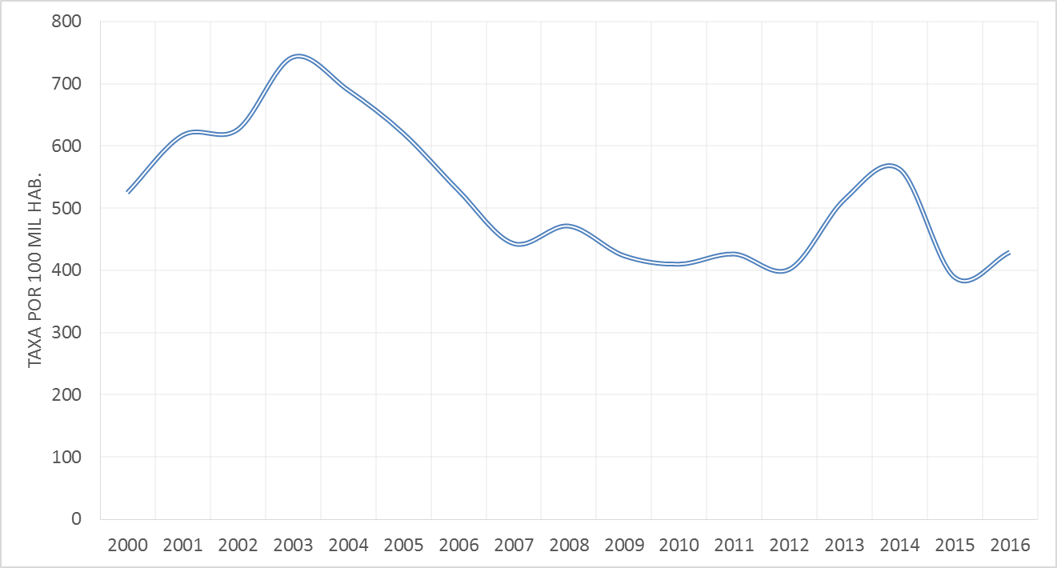
CCP no DF | Tx índice
2000 | 305.7
2001 | 329.3
2002 | 296.0
2003 | 321.7
2004 | 318.6
2005 | 307.7
2006 | 347.6
2007 | 318.9
2008 | 325.2
2009 | 311.7
2010 | 250.5
2011 | 236.1
2012 | 235.0
2013 | 257.6
2014 | 292.8
2015 | 222.7
2016 | 236.1

